界面&功能
排行榜系统 |  |  |  |  | 功能规则

 | 功能入口

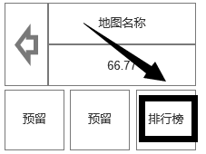

 | 1.主界面点击【排行榜】图标进入 | 

1
 | 排行榜界面
3
4
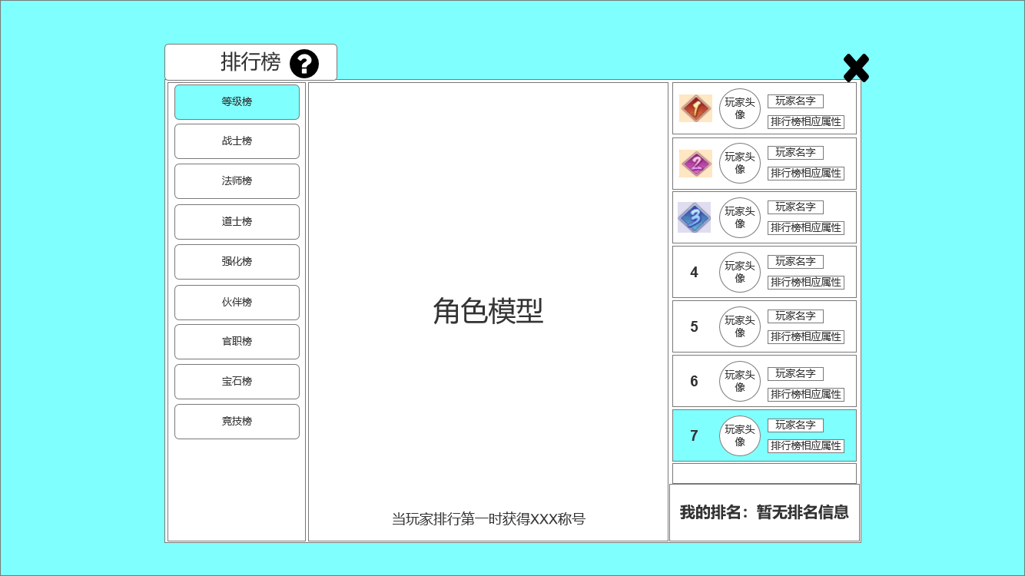
2
 |  |  | 1、标题、说明 |  |  | 1、标题、说明
 |  |  | ▶ | 左侧显示功能名称 |  | ▶ | 左侧显示功能名称
 |  |  | ▶ | 说明按钮：点击后打开文本说明弹窗 |  | ▶ | 说明按钮：点击后打开文本说明弹窗
 |  |  | 2、功能子页签 |  |  | 2、功能子页签
 |  |  | ▶ | 【等级榜】、【战士榜】、【法师榜】、【道士榜】、【强化榜】、【伙伴榜】、【官职榜】 |  | ▶ | 点击后，切换打开对应页签
5
 |  |  |  | 【宝石榜】、【竞技榜】子页签 |  | ▶ | 有选中和未选中状态
 |  |  | ▶ | 有选中和未选中状态 |  | 3、角色模型
 |  |  | 3、角色模型 |  |  | ▶ | 如右图 | 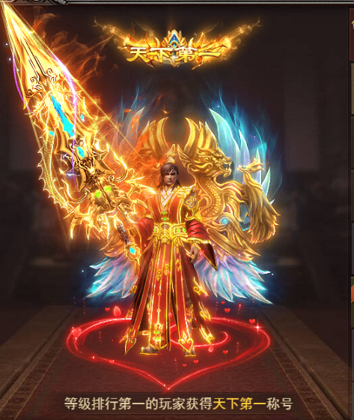
6
 |  |  | ▶ | 如右图 |  | ▶ | 底部是一段文字描述，即“当玩家排行第一时获得XX称号”
 |  |  | ▶ | 底部是一段文字描述 |  | 4、关闭按钮
 |  |  | 4、关闭按钮 |  |  | ▶ | 点击后关闭界面
 |  |  | ▶ | 点击后关闭界面 |  | 5、玩家信息栏
 |  |  | 5、玩家信息栏 |  |  | ▶ | 包括排名、玩家头像、玩家名字、排行榜相应属性
 |  |  | ▶ | 包括排名、玩家头像、玩家名字、排行榜相应属性 |  | ▶ | 排行榜相应属性：即该排行榜用来排名的玩家属性，例如【等级榜】，显示的就是玩家等级
 |  |  | ▶ | 前三名的排名数字是高级的图标，其他排名为数字 |  |  | 【伙伴榜】就是伙伴等级，如右图 |  | 
 | 无选框标示界面 |  | ▶ | 有选中和未选中状态 |  | ▶ | 【等级榜】：等级最高的玩家
 |  |  | ▶ | 可上下滑动 |  |  | 【战士榜】：等级最高的战士玩家
 |  |  | ▶ | 只列出前50名 |  |  | 【法师榜】：等级最高的法师玩家
 |  |  | 6、显示我的排名 |  |  |  | 【道士榜】：等级最高的道士玩家
 |  |  |  |  |  |  | 【强化榜】：装备强化等级最高的玩家
 |  |  |  |  |  |  | 【伙伴榜】：伙伴等级最高的玩家
 |  |  |  |  |  |  | 【官职榜】：官职最高的玩家
 |  |  |  |  |  |  | 【宝石榜】：镶嵌宝石最多的玩家
 |  |  |  |  |  |  | 【竞技榜】：竞技场排名第一的玩家
 |  |  |  |  |  | ▶ | 前三名的排名数字是高级的图标，其他排名为数字
 |  |  |  |  |  | ▶ | 有选中和未选中状态
 |  |  |  |  |  | ▶ | 可上下滑动
 |  |  |  |  |  | ▶ | 只列出前50名
 |  |  |  |  |  | ▶ | 排行榜种类可增删
 |  |  |  |  |  | 6、显示我的排名

参考界面
参考图

 | 参考游戏—37王者之心2

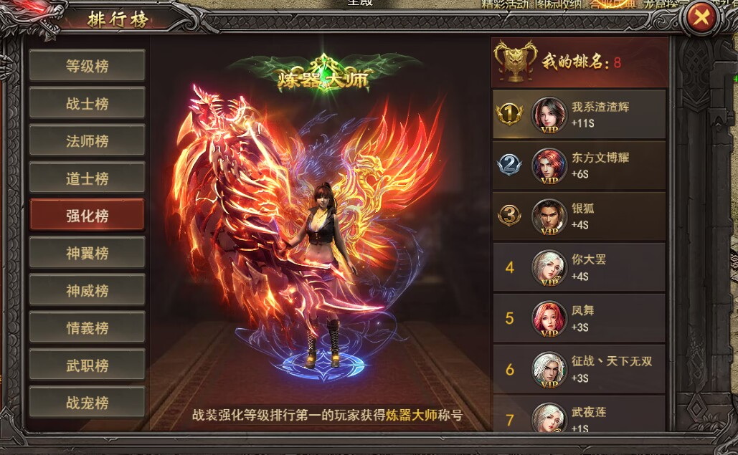

 |  | 圣装主界面

